BOM ALL
BOM OF NX5 BRACKET BENDING
STT | Tên hàng 제품명 | Nhãn hiệu 브랜드 | Chức năng, quy cách 기능,규격 | Hình ảnh 사진 | Số lượng cần cho 1 máy 1대에 필요 수량
 |  |  |  |  |  | 차 설비 (VND) 단가 | 차 설비 (VND) 총 금액 | 차 설비 (VND) 단가 | 차 설비 (VND) 총 금액 | 차 설비 (VND) 단가 | 차 설비 (VND) 총 금액 | Nhà cung ứng 공급업체 | Ghi chú 비고

 |  |  |  | 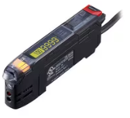

Tổng dự toán (INVESTMENT COSTS)
 |  |  |  |  |  |  |  |  |  |  |  |  | 0.0553

MISUMI+ TOTRA
Project name: OPAL GATE CUTTING & PRESS BENDING AUTO MACHINE
Station: B-EJECTION Model: OPAL
BOM OF OPAL GATE CUTTING & PRESS BENDING AUTO MACHINE
STT | Tên hàng 제품명 | Nhãn hiệu 브랜드 | Chức năng, quy cách 기능,규격 | Hình ảnh 사진 | Số lượng cần cho 1 máy 1대에 필요 수량 | 차 설비 (VND) 단가 | 차 설비 (VND) 총 금액 | Nhà cung ứng 공급업체 | Ghi chú 비고
1 | Single Axis Robots (Robot đơn trục) | Pisco | PHMS120-S-1000-S40-H-E2 | 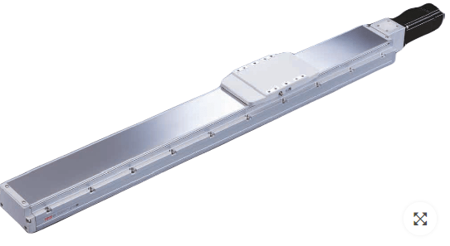 | 1 | 17,000,000 | 17,000,000 | TOTRA
2 | Cable Carriers Electrical (Máng Cáp Đi Dây Điện) | Misumi | C-MPD32-50-60-48 | 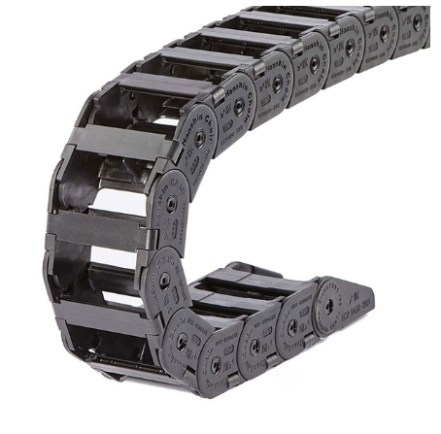 | 1 | 1,204,477 | 1,204,477 | Misumi
3 | Cable Carriers Electrical (Máng Cáp Đi Dây Điện) | Misumi | C-MPU20-40-38-27 |  | 1 | 637,201 | 637,201 | Misumi
4 | Sprigs | Misumi | WR8-30 |  | 20 | 20,399 | 407,980 | Misumi
Tổng dự toán (INVESTMENT COSTS) |  |  |  |  |  |  | 19,249,658
 |  |  |  |  |  |  | 1,043,331 |  | 0.0542

